20161121
康翔:
 | 1.T5P2P: p2P时实时图像没有声音 & Youtube不能直播=>Kernel中的N9 fw未更新,造成ALSA initialization failed.

FCWS | 1. 利用車下陰影,找倒車底.

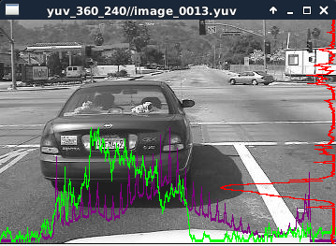
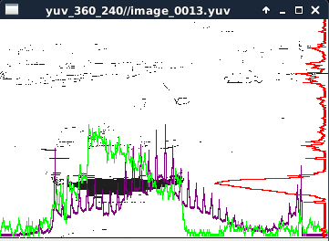

 | =>

 | Purple Line: Grayscale Histogram.
 | Green Line: Vertical Histogram.
 | Red Line: Horizontal Histogram.

Besta
 | 1.EMI issue: Turn off VOC, turn off CJC5150, command to modify register of AR0330.

Star
 | 1.協助處理bug.

